3ordPLL-Tianchi
 |  |  |  | 十分之一实际上是闭环的PLL带宽是pfd的十分之一 |  |  |  |  |  |  |  |  | BG电流 | -40 | 60 | 125
预设值 |  |  | 4.5 | G |  |  |  |  | 25 |  |  |  | FF(uA) | 9.23 | 9.35 | 9.41
Kvco(f) | 4.50E+09 | Hz/V | 该处的Kvco-f是通过仿真VCO得到的，该处值是频率，并非角频率 |  |  |  |  |  | 400 | 1000 |  |  | TT(uA) | 7.9 | 8 | 8.06
Icp | 8.00E-06 | A | 在传递函数中这里面所有的都必须是角频率 |  |  |  |  |  | 16 | 40 | 25.298221281 |  | SS(uA) | 6.93 | 7.03 | 7.08
N反馈分频 | 25 | - | 输入最小参考频率和环路带宽比值 | 这个N分频器取的最好取N最大和最小的几何平均值，可以淡化边缘对它的影响，所以在几何均值的时候，PM最佳
Fref(PFD) | 25000000 | Hz |  |  |  |  |  |  |  |  |  |  | 单位组合电容 | vc=0.2 |  |  | vc=0.8 |  |  | corner(max/min-1) | PVT(max/min-1)
Fref/fc占比 | 25 | 10-20 |  |  |  |  |  |  |  |  |  |  | 温度系数(C) | -40 | 60 | 125 | -40 | 60 | 125
PM(φ) | 58 | 1.012 |  |  |  |  |  |  |  |  |  |  | FF(fF) | 537.7 | 534.4 | 532.3 | 537 | 543 | 546.5 | 2.7% | 4.2%
中间量 |  |  | WC预设 |  |  |  |  |  |  |  |  |  | TT(fF) | 533.6 | 530.4 | 528.4 | 533 | 538.6 | 542 | 2.6%
Wc | 6.28E+06 | rad/s | 1 | MHz | 300 | 75 | 50 |  |  |  |  |  | SS(fF) | 529.5 | 526.5 | 524.5 | 529 | 534.2 | 537.4 | 2.5%
Kvco(ω) | 2.83E+10 | rad/V |  |  | 该处的KVCO单位为角频率单位,若给的值是频率必须得*2pi
τ1 | 4.56E-08 |  |  |  | 可参考拉扎维书籍，KVCO是ω相关的表达式 |  |  |  |  |  |  |  |  | 534.33333333
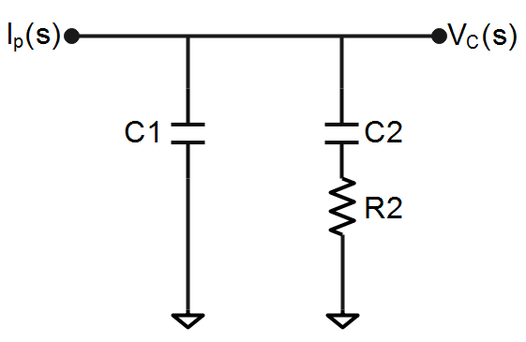
τ2 | 5.55E-07
LPF参数计算 |  |  |  |  |  |  |  | Test-case | min | Typ | max | Var
C1 | 1.05E-11 | F | 10.46 | pF |  |  |  | Kvco(f) | 2.70E+09 | 4.50E+09 | 6.30E+09 | 40%
C2 | 1.17E-10 | F | 116.75 | pF |  |  |  | Icp(uA) | 5.20E-06 | 8.00E-06 | 1.08E-05 | 35%
R2 | 4.75E+03 | Ω | 4.7542 | kΩ |  |  |  | C1(pF) | 9.41 | 10.46 | 11.51 | 10.0%
 |  |  |  |  |  |  |  | C2(pF) | 105.08 | 116.75 | 128.43 | 10.0%
 |  |  |  |  | 0.5 |  |  | R2(kΩ) | 3.88 | 4.85 | 5.81 | 20%
 |  |  |  |  | 0.25 | 0.75
settingtime需要看t=CV/I
但是将I设大一倍相应的C2也变大一倍了，此时可将环路带宽提高，电容就小了

 |  |  |  |  |  |  |  |  |  |  |  |  | 376.61290323
 |  |  |  |  |  |  |  |  |  |  |  |  | 251.07526882

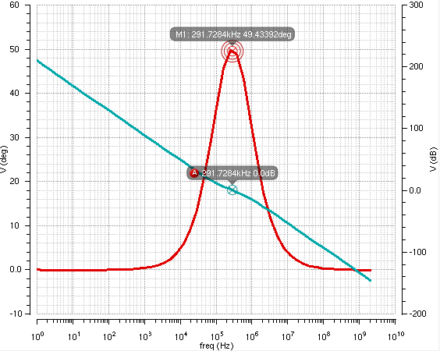

 |  |  |  |  |  |  |  | 在此基础上需要将分频数范围的PM验证一下
 |  |  |  |  |  |  |  | PM最差的情况出现在分频数最小和最大的点

4ordPLL-Tianchi
预设值
Kvco(f) | 4.50E+09 | Hz/V | KVCO注意是Hz/V,需要转换成Rad | 首先根据可PFD和VCO确定M范围，其PM最佳的时候的分频数Mbest=(Mmin*Mmax)^0.5,利用Mbest和其他参数算出LPF值，然后在Candence建模，将LPF和已知参数构造传函，如果M范围为10-256,就得验证10-256所有分频数,看在所有情况下PM是否均稳定 |  |  |  |  |  |  | 这个N分频器取的最好取N最大和最小的几何平均值，可以淡化边缘对它的影响，所以在几何均值的时候，PM最佳
Icp | 8.00E-06 | A
N反馈分频 | 12 | - | 几何均值
Fref(PFD) | 50000000 | Hz
Fref/fc占比 | 50 | 10-20 | 输入最小参考频率和环路带宽比值 | PM最佳的点大概出现在Mbest=(Mmin*Mmax)^0.5
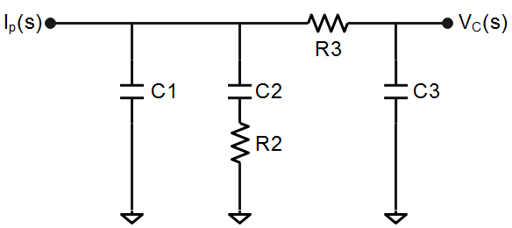
PM(φ) | 55 | 0.9599310886 |  | PM最差的点出现在M最小和M最大的点
τ31 | 0.1 | 极点因子 | LPF两个极点距离
中间量
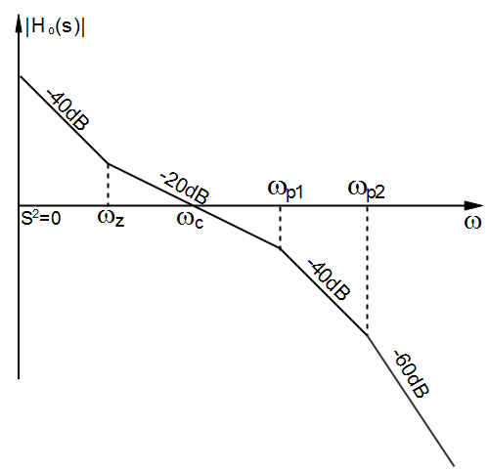
Wc | 6.28E+06 | rad/s
Kvco(ω) | 2.83E+10 | rad/V |  |  |  |  | 50
τ1 | 4.561941891E-08 |  | fp1 | 3.4887542826 | MHz | 75 | 400 | 1000
τ3 | 4.561941891E-09 |  | fp2 | 34.887542826 | MHz |  | 8 | 20 | 12.649110641
τ2 | 5.0477499028E-07 |  | fz | 0.31529878888 | MHz | 1000000
Ctot | 2.43E-10 | F | Ctot=C1+C2+C3
A0 | 2.43E-10
A1 | 1.2185353159E-17
A2 | 5.05E-26
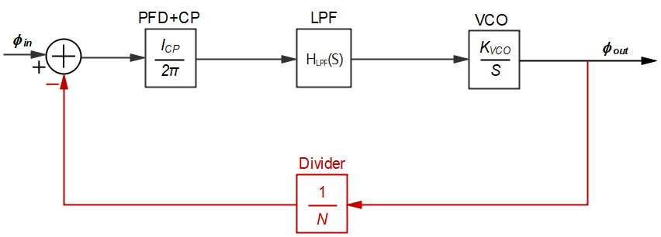
LPF参数计算
C1 | 6.79E-12 | F | 6.79 | pF
C2 | 2.25E-10 | F | 225.47 | pF |  |  |  | 1400 | 100 | 140000
C3 | 1.06E-11 | F | 10.57 | pF
R2 | 2.24E+03 | Ω | 2.24 | kΩ
R3 | 1.40E+03 | Ω | 1.40 | kΩ

经candence验证结果一致,PM在30 40 50 60 70条件下仅差1°

 |  |  |  |  |  |  |  |  |  |  |  | Test-case | min | Typ | max | Var
 |  |  |  |  |  |  |  |  |  |  |  | Kvco(f) | 2.70E+09 | 4.50E+09 | 6.30E+09 | 40%
 |  |  |  |  |  |  |  |  |  |  |  | Icp(uA) | 5.20E+00 | 8.00E+00 | 1.08E+01 | 35%
 |  |  |  |  |  |  |  |  |  |  |  | C1(pF) | 3.90 | 4.88 | 5.86 | 20%
 |  |  |  |  |  |  |  |  |  |  |  | C2(pF) | 88.62 | 110.77 | 132.92 | 20%
 |  |  |  |  |  |  |  |  |  |  |  | C3(pF) | 1.54 | 1.92 | 2.30 | 20%
 |  |  |  |  |  |  |  |  |  |  |  | R2(kΩ) | 3.65 | 4.56 | 5.47 | 20%
 |  |  |  |  |  |  |  |  |  |  |  | R3(kΩ) | 8.88 | 11.10 | 13.32 | 20%

